Hoja 1
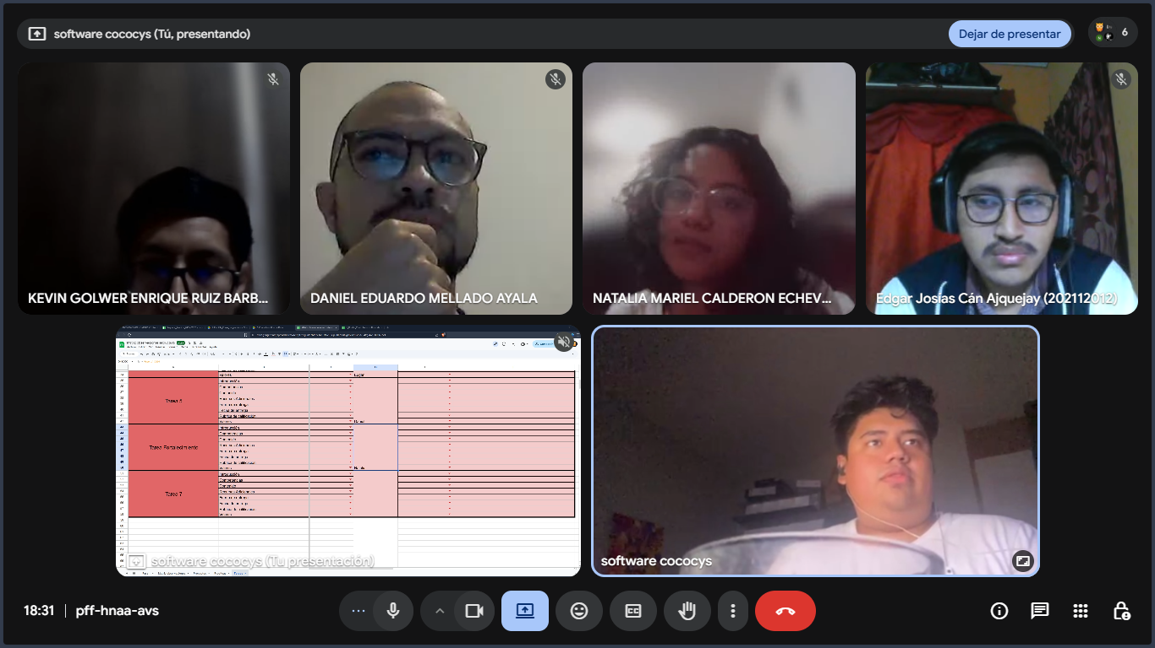
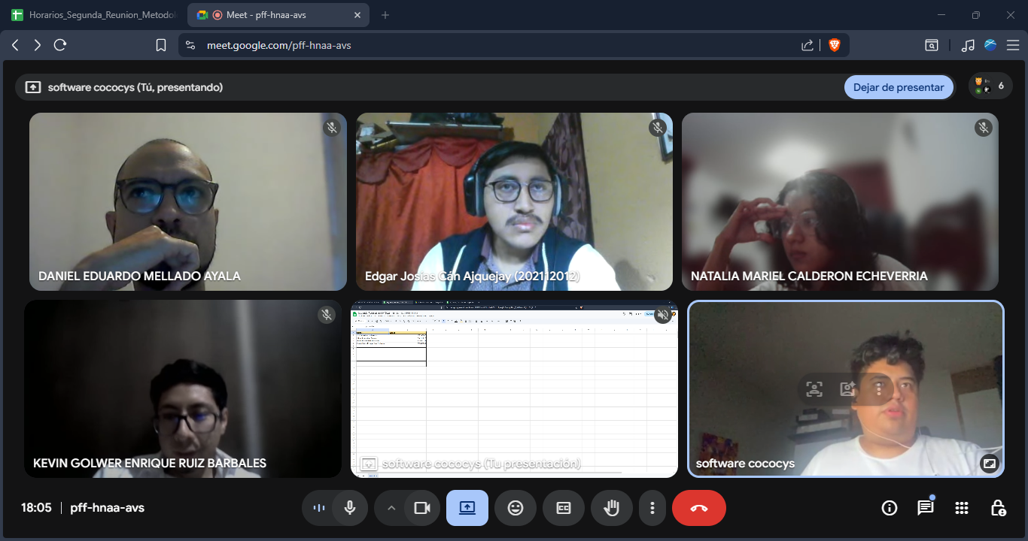
Nombre | Carnet
natalia calderon echeverria | 202200007
Edgar Josías Cán Ajquejay | 202112012
Daniel Eduardo Mellado Ayala | 201020232
Kevin Golwer Enrique Ruiz Barbales | 201603009

